界面&功能
年兽入侵玩法

 | 功能入口 |  |  |  | 年兽入侵基本规则
 |  |  |  |  | 1.设计目的是什么
 | 1.主界面点击【年兽入侵】图标进入 |  |  |  | ▶ | 提供基础抢夺怪物的体验和资源的获取、战力的提升。
 | 2.进入本界面时，默认显示【年兽首领】页签 |  |  |  | 2.解锁方式
 | 3.当玩家有内容可兑换时，系统有红点提示 |  |  |  | ▶ | 在游戏中跟随玩法需求设定等级开放。读取配置表。
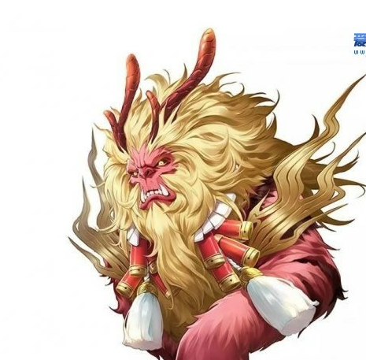
 |  |  |  |  | 3.基本规则
 |  |  |  |  | ▶ | 年兽入侵的玩法地图为公共地图。
 |  |  |  |  | ▶ | 怪物为服务器开启时全部刷新，死亡后根据配置中的刷新时间倒计时刷新。
 |  |  |  |  | ▶ | 怪物掉落后续会自行配置。
 |  | 参考图标 |  |  | ▶ | 击杀小怪和捣乱的首领，会概率爆出爆竹。
 |  |  |  |  |  | 爆竹使用会会增加一个对年兽首领的增伤BUFF，可叠加。BUFF层数上限读配置。
 |  |  |  |  | ▶ | 掉落的年兽之魂可以在奖励兑换页面兑换奖励。
 |  |  |  |  | 4.数值节奏
 |  |  |  |  | ▶ | 所有怪物和BOSS，在开放的时候，都可以打得过，只是快满的区别。

 | 主界面【当前为示例】

1
8
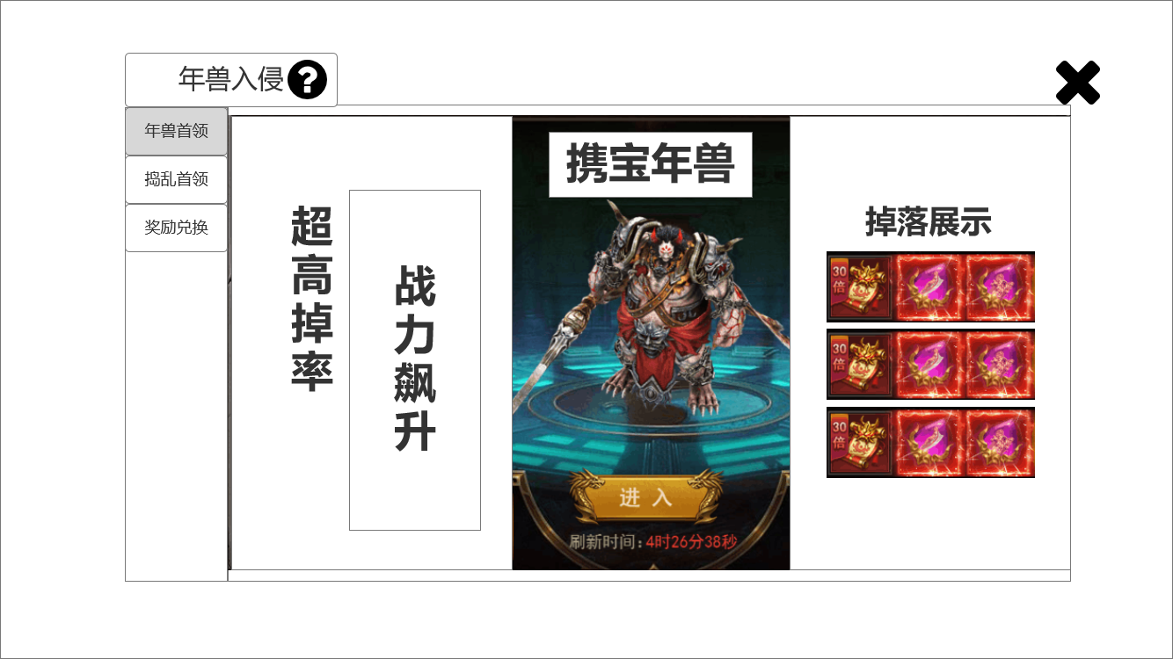
3
 |  |  | 1.功能标题与功能说明 |  | 1.功能标题与功能说明
 |  |  | ▶ | 年兽入侵标题 | ▶ | 年兽入侵标题
 |  |  | ▶ | 帮助按钮，点击打开相应帮助说明弹窗。 | ▶ | 帮助按钮，点击打开相应帮助说明弹窗。
 |  |  | 2.功能页签 |  | 2.功能页签
 |  |  | ▶ | 【年兽首领】、【捣乱首领】、【奖励兑换】，三个页签。需要选中效果。 | ▶ | 默认为【年兽首领】页签。
 |  |  | ▶ | 三个页签随本系统一起开放。 | ▶ | 三个页签随本系统一起开放。
 |  |  | 3.年兽名称 |  | 3.年兽名称
2
 |  |  | ▶ | 需要显示首领名称。用特殊的底衬托名字。 | ▶ | 需要显示首领名称。用特殊的底衬托名字。读表获得。
 |  |  | 4.年兽形象 |  | 4.年兽形象
 |  |  | ▶ | 根据配置显示年兽的形象。 | ▶ | 根据配置显示年兽的形象。
4
 |  |  | 5.前往按钮和刷新时间 |  | 5.前往按钮和刷新时间
 |  |  | ▶ | 点击前往按钮，进入配置的地图。 | ▶ | 点击前往按钮，进入配置的地图的指定坐标。
6
7
 |  |  | ▶ | 刷新时间为未刷新的倒计时状态（59:59），和已刷新的绿色文本状态“已刷新”。 | ▶ | 刷新时间为未刷新的倒计时状态（59:59），和已刷新的绿色文本状态“已刷新”。
5
 |  |  | 6.艺术字文本装饰
 |  |  | ▶ | 如图所示文字。
 |  |  | 7.掉落展示 |  | 7.掉落展示
 |  |  | ▶ | 显示3*3，共9个掉落的图标。高品质有光效。 | ▶ | 显示3*3，共9个掉落的图标。
 |  |  | ▶ | 点击弹出通用道具弹窗。 | ▶ | 点击弹出通用道具弹窗。
 |  |  | 8.关闭按钮 |  | 8.关闭按钮
 |  |  | ▶ | 点击关闭本玩法弹窗。 | ▶ | 点击关闭本玩法弹窗。

 | 捣乱首领界面【当前为示例】

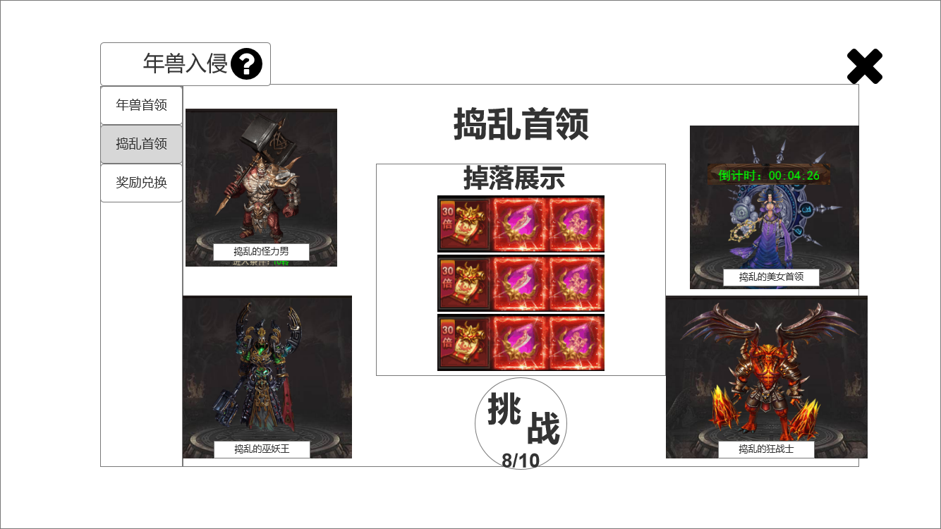
1
8
3
 |  |  | 1.功能标题与功能说明 |  | 1.功能标题与功能说明
 |  |  | ▶ | 年兽入侵标题 | ▶ | 年兽入侵标题
 |  |  | ▶ | 帮助按钮，点击打开相应帮助说明弹窗。 | ▶ | 帮助按钮，点击打开相应帮助说明弹窗。
 |  |  | 2.功能页签 |  | 2.功能页签
 |  |  | ▶ | 【年兽首领】、【捣乱首领】、【奖励兑换】，三个页签。需要选中效果。 | ▶ | 【年兽首领】、【捣乱首领】、【奖励兑换】，三个页签。需要选中效果。
 |  |  | ▶ | 三个页签随本系统一起开放。 | ▶ | 三个页签随本系统一起开放。
 |  |  | 3.捣乱首领的内部标题
 |  |  | ▶ | 需要显示艺术字
2
 |  |  | 4.掉落展示 |  | 4.掉落展示
 |  |  | ▶ | 显示3*3，共9个掉落的图标。高品质有光效。 | ▶ | 显示3*3，共9个掉落的图标。高品质有光效。
4
 |  |  | ▶ | 点击弹出通用道具弹窗。 | ▶ | 掉落读表。
 |  |  |  |  | ▶ | 点击弹出通用道具弹窗。
 |  |  | 5.挑战按钮和奖励获取次数 |  | 5.挑战按钮和奖励获取次数
 |  |  | ▶ | 点击挑战按钮，进入配置的地图。 | ▶ | 点击挑战按钮，进入配置的地图。
6
5
7
 |  |  | ▶ | 当挑战次数为 0/10时，左侧是0是红色（规避）。 | ▶ | 当挑战次数为 0/10时，左侧是0是红色（规避）。
 |  |  |  |  | ▶ | 当挑战次数为 0/10时，无法对捣蛋首领造成伤害（根据制作难度可选择击杀无奖励掉落，或者掉落无法拾取，只能等道具消失）。
 |  |  | 6和7.捣乱首领显示单元 |  | 6和7.捣乱首领显示单元
 |  |  | ▶ | 显示背景底图、捣乱首领形象、名字、刷新时间。 | ▶ | 显示背景底图、捣乱首领形象、名字、刷新时间。即时刷新状态信息。
 |  |  |  |  | ▶ | 捣乱首领读表。首领掉落读表。
 |  |  | 8.关闭按钮 |  | 8.关闭按钮
 |  |  | ▶ | 点击关闭本玩法弹窗。 | ▶ | 点击关闭本玩法弹窗。

 | 奖励兑换界面【当前为示例】

5
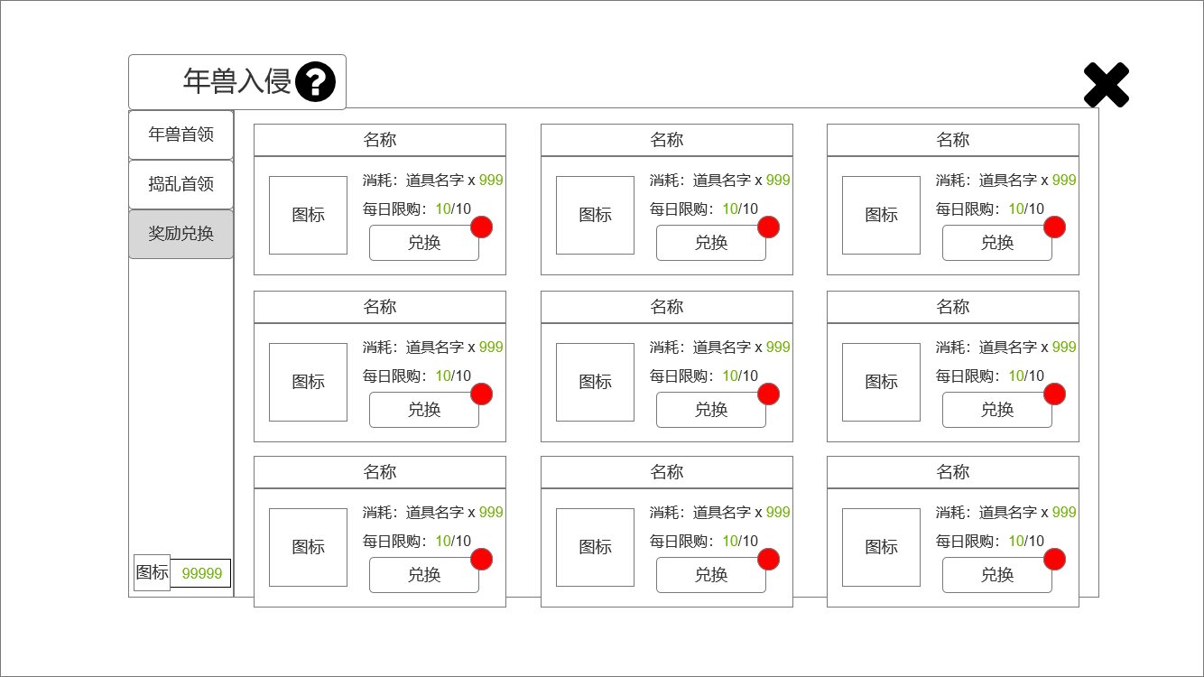
1
4
 |  |  | 1.功能标题与功能说明 |  | 1.功能标题与功能说明
 |  |  | ▶ | 年兽入侵标题 | ▶ | 年兽入侵标题
 |  |  | ▶ | 帮助按钮，点击打开相应帮助说明弹窗。 | ▶ | 帮助按钮，点击打开相应帮助说明弹窗。
 |  |  | 2.功能页签 |  | 2.功能页签
 |  |  | ▶ | 【年兽首领】、【捣乱首领】、【奖励兑换】，三个页签。需要选中效果。 | ▶ | 【年兽首领】、【捣乱首领】、【奖励兑换】，三个页签。需要选中效果。
 |  |  | ▶ | 三个页签随本系统一起开放。 | ▶ | 三个页签随本系统一起开放。
 |  |  | 3.兑换货币 |  | 3.兑换货币
 |  |  | ▶ | 显示爆竹的图标和对应的数量。 | ▶ | 显示爆竹的图标和对应的数量。
2
 |  |  | 4.奖励兑换 |  | 4.奖励兑换
 |  |  | ▶ | 与商城的模块基本相似，只是文本内容有少量调整。 | ▶ | 与商城的模块基本相似，只是文本内容有少量调整。
 |  |  | ▶ | 可兑换时有提示红点。 | ▶ | 可兑换时有提示红点。
 |  |  |  |  | ▶ | 兑换配置在商城配置中。
3
 |  |  |  |  | ▶ | 兑换道具上下滑动。
 |  |  | 5.关闭按钮 |  | 5.关闭按钮
 |  |  | ▶ | 点击关闭本玩法弹窗。 | ▶ | 点击关闭本玩法弹窗。

 | 玩法内主界面【当前为示例】

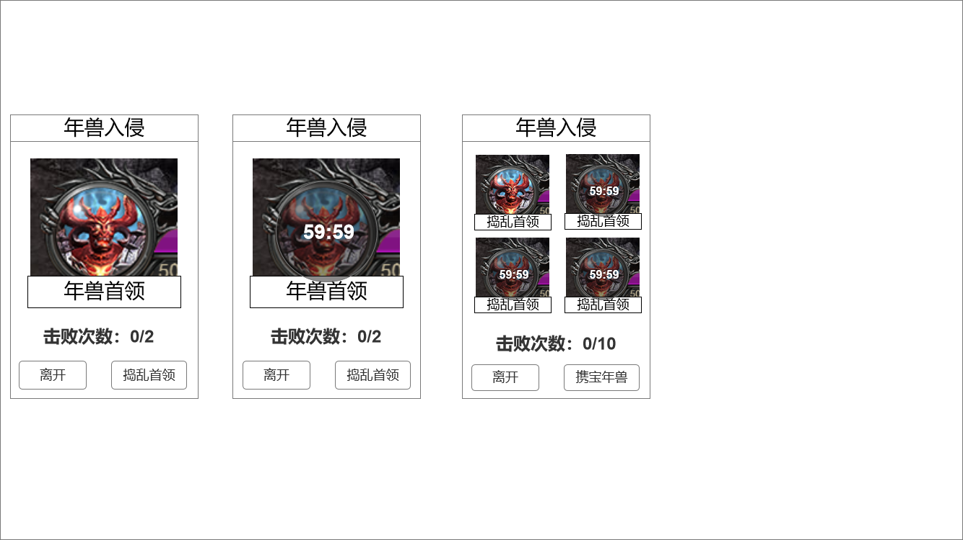
 |  |  | 1.侧边栏标题 |  | 1.侧边栏标题
 |  |  | ▶ | 显示年兽入侵标题。 | ▶ | 显示年兽入侵标题。
 |  |  | 2.显示年兽信息 |  | 2.显示年兽信息
1
 |  |  | ▶ | 显示年兽头像、名字、黑底遮罩倒计时。 | ▶ | 显示年兽头像、名字、黑底遮罩倒计时。
 |  |  | ▶ | 捣乱首领需要显示4个。 | ▶ | 捣乱首领需要显示4个。
 |  |  | ▶ | 文本显示击败次数。 | ▶ | 文本显示击败次数。
2
 |  |  |  |  | ▶ | 点击头像，则前往年兽首领的相应坐标。
 |  |  | 3.切换按钮和离开按钮 |  | 3.切换按钮和离开按钮
 |  |  | ▶ | 显示对应按钮。 | ▶ | 切换按钮分为：捣乱首领和携宝年兽。
 |  |  | ▶ | 切换按钮分为：捣乱首领和携宝年兽。 | ▶ | 点击离开按钮，返回主城。

3
 |  |  |  |  | 本侧边栏是进入年兽入侵专属地图时出现。
 |  |  |  |  | 另：世界地图上的BOSS图标会跟随首领的状态，正常显示或去色显示。

参考界面
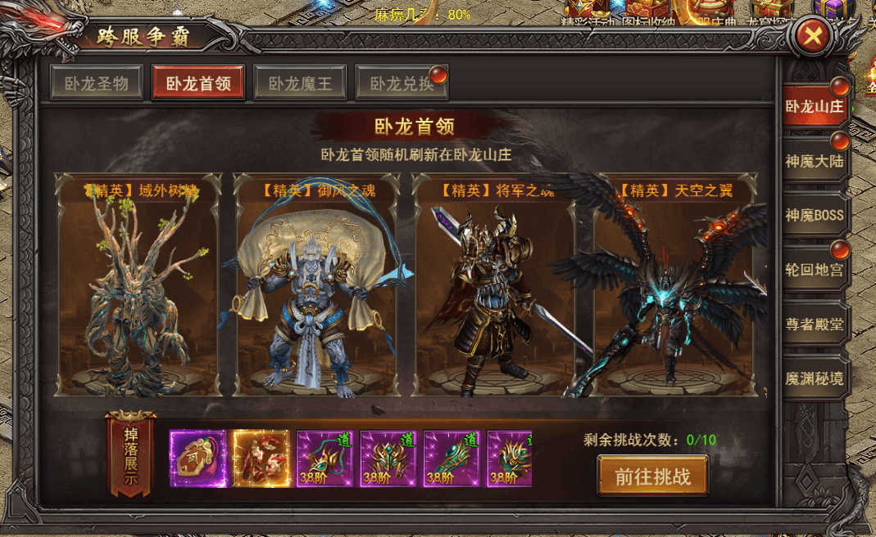
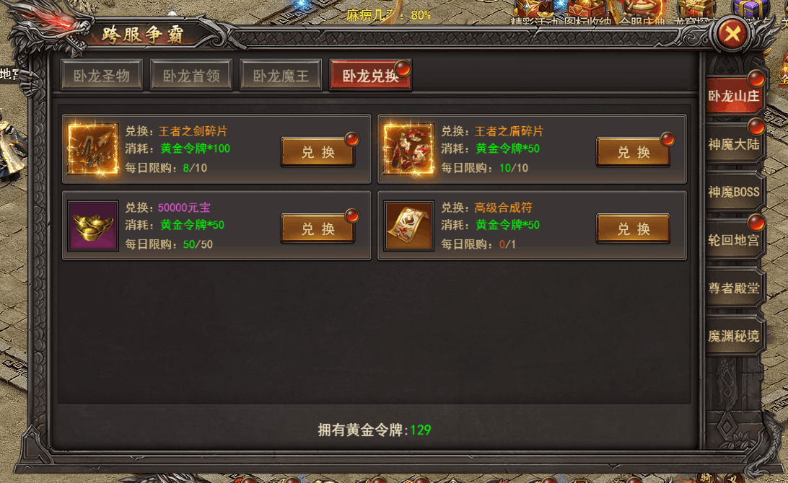
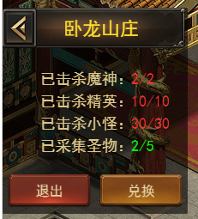
参考图

 | 参考游戏—37王者之心2

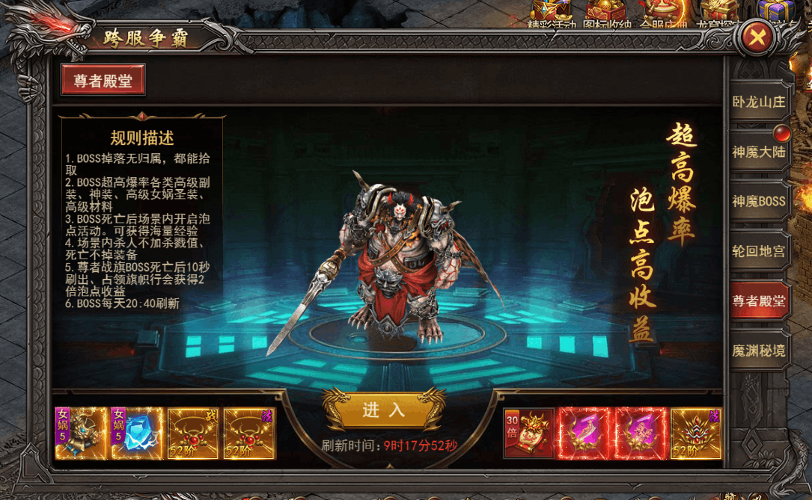

 |  | 界面截图

美术需求
美术需求

 | UI需求
 | 序号 | 类型 | 对应界面 | 内容描述 | 功能需求 | 备注 | 参考图
 | 1 | UI | 年兽入侵主界面 | 年兽入侵主界面 | 详见界面设计
 | 2 | UI | 捣乱首领界面 | 捣乱首领界面 | 详见界面设计
 | 3 | UI | 奖励兑换界面 | 奖励兑换界面 | 详见界面设计
 | 4 | UI | 玩法侧边栏 | 玩法侧边栏 | 详见界面设计

 | 原画需求
 | 序号 | 类型 | 对应界面 | 内容描述 | 功能需求 | 备注 | 参考图
 | 1 | 窗口背景 | 年兽入侵主界面 | 衬托年兽首领

 | ICON需求
 | 序号 | 类型 | 图标需求 | 内容描述 | 功能需求 | 尺寸需求 | 参考图
 | 1 | 道具 | 爆竹 | 使用后添加一个BUFF |  |  | 
 | 2 | 道具 | 年兽气息 | 以爆竹的元素设计一个装有气息的瓶子

 | 动效需求
 | 序号 | 类型 | 描述 | 内容描述 | 功能需求 | 备注 | 参考图
 | 无

 | 其他
 | 序号 | 类型 | 对应界面 | 内容描述 | 功能需求 | 备注 | 参考图
 | 1 | ICON | 入口图标 | 年兽入侵

